4.1
0 | 0 | 0 | 0 | 0 | 0 | 0 | 0 | 0 | 0 | 0
0 | 255 | 255 | 255 | 255 | 255 | 255 | 255 | 255 | 255 | 0
0 | 255 | 255 | 255 | 255 | 255 | 255 | 255 | 255 | 255 | 0 | x = | -1 | -1 | -1 | y = | -1 | 0 | 1
0 | 255 | 255 | 0 | 255 | 255 | 255 | 0 | 255 | 255 | 0 |  | 0 | 0 | 0 |  | -1 | 0 | 1
0 | 255 | 255 | 0 | 255 | 255 | 255 | 255 | 255 | 255 | 0 |  | 1 | 1 | 1 |  | -1 | 0 | 1
0 | 255 | 255 | 0 | 255 | 255 | 255 | 255 | 255 | 255 | 0
0 | 255 | 255 | 255 | 128 | 128 | 255 | 0 | 0 | 255 | 0 | sigma = | 0.5 |  |  | sigma = | 1
0 | 255 | 255 | 255 | 128 | 128 | 255 | 0 | 0 | 255 | 0
0 | 255 | 255 | 255 | 128 | 128 | 255 | 255 | 255 | 255 | 0 |  | 0.01166 | 0.08616 | 0.01166 |  | 0.05855 | 0.09653 | 0.05855
0 | 255 | 255 | 255 | 255 | 255 | 255 | 255 | 255 | 255 | 0 |  | 0.08616 | 0.63662 | 0.08616 |  | 0.09653 | 0.15915 | 0.09653
0 | 0 | 0 | 0 | 0 | 0 | 0 | 0 | 0 | 0 | 0 |  | 0.01166 | 0.08616 | 0.01166 |  | 0.05855 | 0.09653 | 0.05855

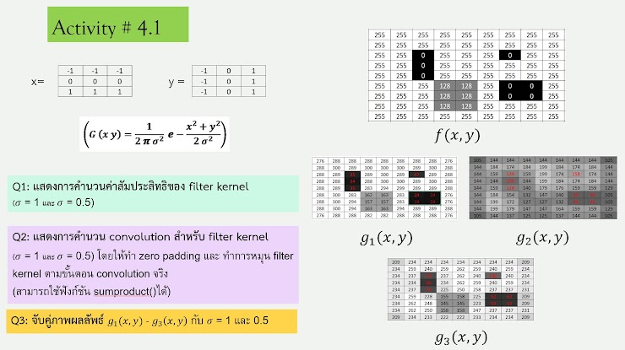
 | g3(x,y)
 | 209 | 234 | 234 | 234 | 234 | 234 | 234 | 234 | 209
 | 234 | 259 | 240 | 259 | 262 | 259 | 240 | 259 | 234
 | 234 | 237 | 78 | 237 | 262 | 240 | 100 | 240 | 234
 | 234 | 234 | 56 | 234 | 262 | 259 | 240 | 259 | 234
 | 234 | 237 | 76 | 225 | 250 | 258 | 237 | 237 | 231
 | 234 | 259 | 228 | 155 | 158 | 225 | 53 | 53 | 209
 | 234 | 262 | 248 | 145 | 145 | 223 | 53 | 53 | 209
 | 234 | 262 | 250 | 158 | 158 | 247 | 237 | 237 | 231
 | 209 | 234 | 233 | 222 | 222 | 233 | 234 | 234 | 209

 | g2(x,y)
 | 105 | 144 | 144 | 144 | 144 | 144 | 144 | 144 | 105
 | 144 | 184 | 174 | 184 | 199 | 184 | 174 | 184 | 144
 | 144 | 159 | 134 | 159 | 199 | 174 | 158 | 174 | 144
 | 144 | 144 | 109 | 144 | 199 | 184 | 174 | 184 | 144
 | 144 | 159 | 126 | 140 | 179 | 176 | 159 | 159 | 129
 | 144 | 184 | 154 | 132 | 147 | 140 | 94 | 94 | 105
 | 144 | 199 | 172 | 127 | 127 | 132 | 94 | 94 | 105
 | 144 | 199 | 179 | 147 | 147 | 164 | 159 | 159 | 129
 | 105 | 144 | 137 | 125 | 125 | 137 | 144 | 144 | 105

4.2
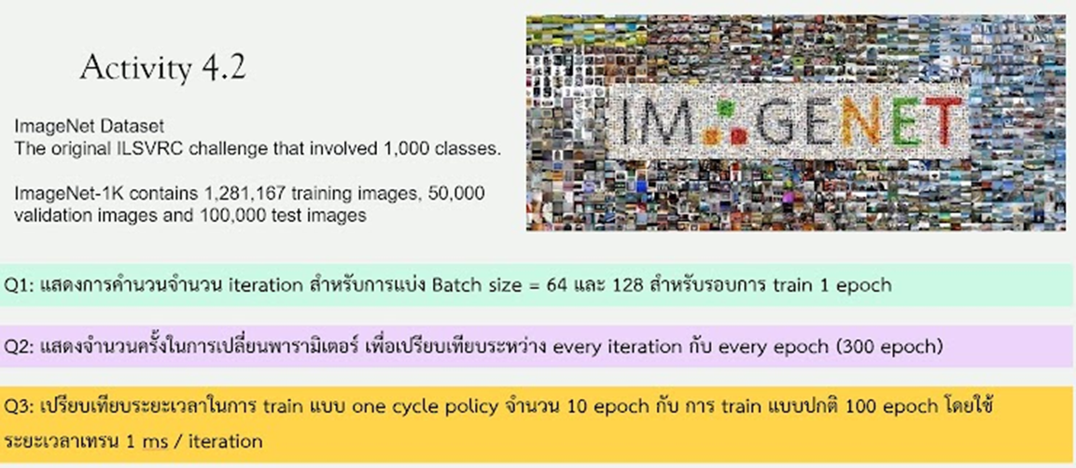

Training img = | 1,281,167 |  | Batch= | 64 | 128
validation = | 50,000
test img = | 100,000

 | Batch 64 | Batch 128
Train 1 epoch = | 20,018 | 10,009

 | จำนวนของพารามิเตอร์ที่เปลี่ยน
300 epoch = | 6,005,470 | 3,002,735

10 epoch | 200,182 | 100,091
100 epoch | 2,001,823 | 1,000,912

